ตาราง
โครงการ |  |  |  |  |  |  | กองวิเคราะห์วิจัยและทดสอบวัสดุ |  |  | บฟ.มยผ. 1103.7 |  |  |  |  | 3.1415926536
สัญญาเลขที่ |  |  |  |  |  |  | กรมโยธาธิการและผังเมือง |  |  | ทะเบียนทดสอบเลขที่ |  |  | แผ่นที่
สถานที่ |  |  |  |  |  |  |  |  |  | เจ้าหน้าที่ทดสอบ
 |  |  |  |  |  | ผลการทดสอบเหล็กเส้นเสริมคอนกรีต
ชนิดตัวอย่าง |  |  |  |  |  | เชื่อมต่อกับเหล็กเส้นเสริมคอนกรีต |  |  |  | เจ้าหน้าที่วิเคราะห์ผล
ผู้ขอรับบริการ |  |  |  |  |  |  | เหล็กกลม | เหล็กข้ออ้อย |  | เจ้าหน้าที่ตรวจสอบ
วันที่ทดสอบ
ลำดับที่ | ขนาดระบุ (มม.) |  | ขนาดจริง (มม.) | พื้นที่หน้าตัด (ซม.2) | น้ำหนัก (กก./ม.) | แรงดึง |  | ความต้านแรงดึง |  | อัตรา | เครื่องหมาย การค้า |  |  | กรรมวิธีผลิต วัตถุดิบ
 |  |  |  |  |  | ที่จุดคราก | ที่จุดสูงสุด | ที่จุดคราก | ที่จุดสูงสุด | ความยืด |  | ชั้นคุณภาพ | สัญลักษณ์ |  |  |  |  |  |  |  |  |  | แรง
 |  |  |  |  |  | (กิโลนิวตัน) | (กิโลนิวตัน) | (กก./ซม.2) | (กก./ซม.2) | (%) |  |  |  |  |  |  |  |  | w | l0 | W.min | W.max | yield | max | % | Fm kN | FeH kN | Fb kN | Lu mm
 |  |  |  |  |  |  |  |  |  |  |  |  |  |  |  | SKY | T | SD 40 | 1560 | 1027 | #N/A | #N/A | #N/A | #N/A | #N/A | 328.98 | 275.73 | 330 | 164 | 40T | EF | บลกท-บลกท
 |  |  |  |  |  |  |  |  |  |  |  |  |  |  |  | SKY | T | SD 40 | 1561 | 1025 | #N/A | #N/A | #N/A | #N/A | #N/A | 316.49 | 270.81 | 280 | 161 | 40T | EF | บลกท-บลกท
 |  |  |  |  |  |  |  |  |  |  |  |  |  |  |  | SKY | T | SD 40 | 1537 | 1013 | #N/A | #N/A | #N/A | #N/A | #N/A | 321.15 | 271.83 | 120 | 125 | 40T | EF | บลกท-บลกท

ภาพถ่าย

Coupler

QR
Code
หมายเหตุ

ใช้เพื่อตรวจสอบต้นฉบับ
 |  |  |  |  |  |  |  |  | ผู้นำส่งวัสดุ

ขนาด |  |  |  | แต่ละเส้น ร้อยละ |  |  | เฉลี่ย ร้อยละ
 |  |  | น้ำหนัก/เมตร | min/เส้น | ที่ยอมให้, ± kg | max/เส้น | %min | ที่ยอมให้, ± kg | %max
RB | 6 | RB6 | 0.222 | 0.200 | 10.0 | 0.244 | 0.211 | 5.0 | 0.233 | SR | 2,400 |  | 3,900 | 21
RB | 8 | RB8 | 0.395 | 0.371 | 6.0 | 0.419 | 0.381 | 3.5 | 0.409 | SD | 3,000 |  | 4,900 | 17
RB | 9 | RB9 | 0.499 | 0.469 | 6.0 | 0.529 | 0.482 | 3.5 | 0.516 | SD | 4,000 |  | 5,700 | 15
RB | 10 | RB10 | 0.616 | 0.579 | 6.0 | 0.653 | 0.594 | 3.5 | 0.638 | SD | 5,000 |  | 6,300 | 13
RB | 12 | RB12 | 0.888 | 0.835 | 6.0 | 0.941 | 0.857 | 3.5 | 0.919 | SD | 4,000 |  | 5,700 | 15
RB | 15 | RB15 | 1.387 | 1.304 | 6.0 | 1.470 | 1.338 | 3.5 | 1.436 | SD | 5,000 |  | 6,300 | 13
RB | 19 | RB19 | 2.226 | 2.092 | 6.0 | 2.360 | 2.148 | 3.5 | 2.304
RB | 22 | RB22 | 2.984 | 2.805 | 6.0 | 3.163 | 2.880 | 3.5 | 3.088
RB | 25 | RB25 | 3.853 | 3.622 | 6.0 | 4.084 | 3.718 | 3.5 | 3.988
RB | 28 | RB28 | 4.834 | 4.544 | 6.0 | 5.124 | 4.665 | 3.5 | 5.003
RB | 34 | RB34 | 7.127 | 6.699 | 6.0 | 7.555 | 6.878 | 3.5 | 7.376
DB | 6 | DB6 | 0.222 | 0.204 | 8.0 | 0.240 | 0.206 | 7.0 | 0.238
DB | 8 | DB8 | 0.395 | 0.363 | 8.0 | 0.427 | 0.367 | 7.0 | 0.423
DB | 10 | DB10 | 0.616 | 0.579 | 6.0 | 0.653 | 0.585 | 5.0 | 0.647
DB | 12 | DB12 | 0.888 | 0.835 | 6.0 | 0.941 | 0.844 | 5.0 | 0.932
DB | 16 | DB16 | 1.578 | 1.483 | 6.0 | 1.673 | 1.499 | 5.0 | 1.657
DB | 20 | DB20 | 2.466 | 2.343 | 5.0 | 2.589 | 2.367 | 4.0 | 2.565
DB | 22 | DB22 | 2.984 | 2.835 | 5.0 | 3.133 | 2.865 | 4.0 | 3.103
DB | 25 | DB25 | 3.853 | 3.660 | 5.0 | 4.046 | 3.699 | 4.0 | 4.007
DB | 28 | DB28 | 4.834 | 4.592 | 5.0 | 5.076 | 4.641 | 4.0 | 5.027
DB | 32 | DB32 | 6.313 | 6.060 | 4.0 | 6.566 | 6.092 | 3.5 | 6.534
DB | 36 | DB36 | 7.990 | 7.670 | 4.0 | 8.310 | 7.710 | 3.5 | 8.270
DB | 40 | DB40 | 9.865 | 9.470 | 4.0 | 10.260 | 9.520 | 3.5 | 10.210

ตัวอย่าง DB25 เชื่อมทาบ
โครงการ |  | ก่อสร้างโครงการโรงแรม 10600 |  |  |  |  | กองวิเคราะห์วิจัยและทดสอบวัสดุ |  |  | บฟ.มยผ. 1103.7 |  |  |  |  |  | 3.1415926536
สัญญาเลขที่ |  | ลงวันที่ 5 ตุลาคม 2563 |  |  |  |  | กรมโยธาธิการและผังเมือง |  |  | ทะเบียนทดสอบเลขที่ กวท1-64-1025 |  |  |  | แผ่นที่ | 1/2
สถานที่ |  | ซอยเจริญนคร 39 แขวงบางลำภูล่าง เขตคลองสาน |  |  |  |  |  |  |  | เจ้าหน้าที่ทดสอบ |  |  | นายวันชัย สวาฤทธิ์
 |  | กรุงเทพมหานคร |  |  |  | ผลการทดสอบเหล็กเส้นเสริมคอนกรีต
ชนิดตัวอย่าง |  | เหล็กเส้นเสริมคอนกรีตเชื่อมต่อกับเหล็กเส้นเสริมคอนกรีต |  |  |  | เชื่อมต่อกับเหล็กเส้นเสริมคอนกรีต |  |  |  | เจ้าหน้าที่วิเคราะห์ผล |  |  | นายไกรสิทธิ์ โลมรัตน์
ผู้ขอรับบริการ |  | บริษัท เวิลด์โพร-ฟิกซ์ จำกัด |  |  |  |  | เหล็กกลม | เหล็กข้ออ้อย |  | เจ้าหน้าที่ตรวจสอบ |  |  | นายไกรสิทธิ์ โลมรัตน์
วันที่ทดสอบ |  | 2021-02-03
ลำดับที่ | ขนาดระบุ (มม.) |  | ขนาดจริง (มม.) | พื้นที่หน้าตัด (ซม.2) | น้ำหนัก (กก./ม.) | แรงดึง |  | ความต้านแรงดึง |  | อัตรา |  | เครื่องหมาย การค้า |  |  | กรรมวิธีผลิต วัตถุดิบ
 |  |  |  |  |  | ที่จุดคราก | ที่จุดสูงสุด | ที่จุดคราก | ที่จุดสูงสุด | ความยืด |  |  | ชั้นคุณภาพ | สัญลักษณ์ |  |  |  |  |  |  |  |  |  |  | แรง
 |  |  |  |  |  | (กิโลนิวตัน) | (กิโลนิวตัน) | (กก./ซม.2) | (กก./ซม.2) | (%) |  |  |  |  |  |  |  |  |  |  | w | l0 | W.min | W.max | yield | max | % |  | Fm kN | FeH kN | Fb kN | Lu mm
1 | DB 25 เชื่อมต่อกับ DB 25 |  | - | - | - | 275.73 | 328.98 | - | - | - |  | บลกท-บลกท | SD 40 | T | EF |  | SKY | T | 0.0 | SD 40 | 1560 | 1027 | #N/A | #N/A | #N/A | #N/A | #N/A | DB 25 เชื่อมต่อกับ DB 25 | 328.98 | 275.73 | 330 | 164 | 40T | EF | บลกท-บลกท
2 | DB 25 เชื่อมต่อกับ DB 25 |  | - | - | - | 270.81 | 316.49 | - | - | - |  | บลกท-บลกท | SD 40 | T | EF |  | SKY | T | 0.0 | SD 40 | 1561 | 1025 | #N/A | #N/A | #N/A | #N/A | #N/A | DB 25 เชื่อมต่อกับ DB 25 | 316.49 | 270.81 | 280 | 161 | 40T | EF | บลกท-บลกท
3 | DB 25 เชื่อมต่อกับ DB 25 |  | - | - | - | 271.83 | 321.15 | - | - | - |  | บลกท-บลกท | SD 40 | T | EF |  | SKY | T | 0.0 | SD 40 | 1537 | 1013 | #N/A | #N/A | #N/A | #N/A | #N/A | DB 25 เชื่อมต่อกับ DB 25 | 321.15 | 271.83 | 120 | 125 | 40T | EF | บลกท-บลกท
บลกท
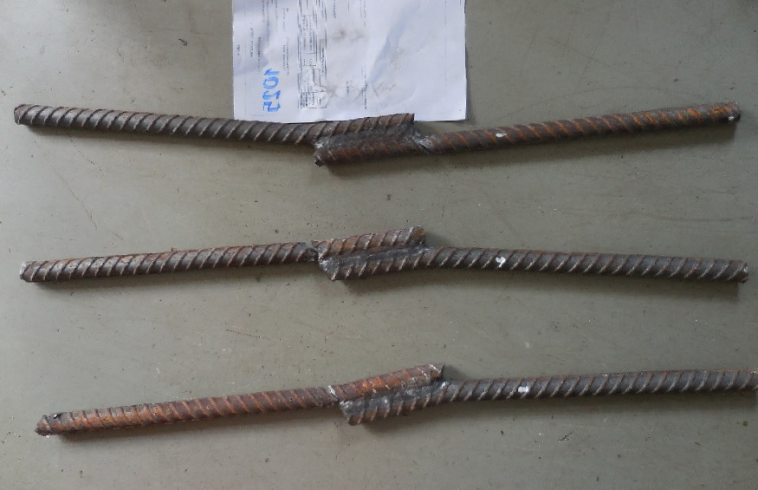
รอยเชื่อมกว้าง 1.4 ซม.
ขาดที่เหล็ก

ลำดับที่ 1
DB 25
DB 25
13.00 ซม.
บลกท
บลกท
ขาดที่เหล็ก
รอยเชื่อมกว้าง 1.2 ซม.
DB 25

ลำดับที่ 2
DB 25
13.00 ซม.
บลกท
Coupler
ขาดที่เหล็ก
รอยเชื่อมกว้าง 1.2 ซม.
บลกท
DB 25

13.00 ซม.
บลกท
ลำดับที่ 3
DB 25

หมายเหตุ |  |  | ทดสอบตามใบนำส่งตัวอย่างวัสดุของ |  |  | บริษัท เวิลด์โพร-ฟิกซ์ จำกัด

ใช้เพื่อตรวจสอบต้นฉบับ
 |  |  |  |  |  |  |  |  | ผู้นำส่งวัสดุ |  | นายวันชัย จำปาทอง

ขนาด |  |  |  | แต่ละเส้น ร้อยละ |  |  | เฉลี่ย ร้อยละ
 |  |  | น้ำหนัก/เมตร | min/เส้น | ที่ยอมให้, ± kg | max/เส้น | %min | ที่ยอมให้, ± kg | %max
RB | 6 | RB6 | 0.222 | 0.200 | 10.0 | 0.244 | 0.211 | 5.0 | 0.233 | SR |  | 2,400 |  | 3,900 | 21
RB | 8 | RB8 | 0.395 | 0.371 | 6.0 | 0.419 | 0.381 | 3.5 | 0.409 | SD |  | 3,000 |  | 4,900 | 17
RB | 9 | RB9 | 0.499 | 0.469 | 6.0 | 0.529 | 0.482 | 3.5 | 0.516 | SD |  | 4,000 |  | 5,700 | 15
RB | 10 | RB10 | 0.616 | 0.579 | 6.0 | 0.653 | 0.594 | 3.5 | 0.638 | SD |  | 5,000 |  | 6,300 | 13
RB | 12 | RB12 | 0.888 | 0.835 | 6.0 | 0.941 | 0.857 | 3.5 | 0.919 | SD |  | 4,000 |  | 5,700 | 15
RB | 15 | RB15 | 1.387 | 1.304 | 6.0 | 1.470 | 1.338 | 3.5 | 1.436 | SD |  | 5,000 |  | 6,300 | 13
RB | 19 | RB19 | 2.226 | 2.092 | 6.0 | 2.360 | 2.148 | 3.5 | 2.304
RB | 22 | RB22 | 2.984 | 2.805 | 6.0 | 3.163 | 2.880 | 3.5 | 3.088
RB | 25 | RB25 | 3.853 | 3.622 | 6.0 | 4.084 | 3.718 | 3.5 | 3.988
RB | 28 | RB28 | 4.834 | 4.544 | 6.0 | 5.124 | 4.665 | 3.5 | 5.003
RB | 34 | RB34 | 7.127 | 6.699 | 6.0 | 7.555 | 6.878 | 3.5 | 7.376
DB | 6 | DB6 | 0.222 | 0.204 | 8.0 | 0.240 | 0.206 | 7.0 | 0.238
DB | 8 | DB8 | 0.395 | 0.363 | 8.0 | 0.427 | 0.367 | 7.0 | 0.423
DB | 10 | DB10 | 0.616 | 0.579 | 6.0 | 0.653 | 0.585 | 5.0 | 0.647
DB | 12 | DB12 | 0.888 | 0.835 | 6.0 | 0.941 | 0.844 | 5.0 | 0.932
DB | 16 | DB16 | 1.578 | 1.483 | 6.0 | 1.673 | 1.499 | 5.0 | 1.657
DB | 20 | DB20 | 2.466 | 2.343 | 5.0 | 2.589 | 2.367 | 4.0 | 2.565
DB | 22 | DB22 | 2.984 | 2.835 | 5.0 | 3.133 | 2.865 | 4.0 | 3.103
DB | 25 | DB25 | 3.853 | 3.660 | 5.0 | 4.046 | 3.699 | 4.0 | 4.007
DB | 28 | DB28 | 4.834 | 4.592 | 5.0 | 5.076 | 4.641 | 4.0 | 5.027
DB | 32 | DB32 | 6.313 | 6.060 | 4.0 | 6.566 | 6.092 | 3.5 | 6.534
DB | 36 | DB36 | 7.990 | 7.670 | 4.0 | 8.310 | 7.710 | 3.5 | 8.270
DB | 40 | DB40 | 9.865 | 9.470 | 4.0 | 10.260 | 9.520 | 3.5 | 10.210

ตัวอย่าง DB25 เชื่อมชน
โครงการ |  | ก่อสร้างโครงการโรงแรม 10600 |  |  |  |  | กองวิเคราะห์วิจัยและทดสอบวัสดุ |  |  | บฟ.มยผ. 1103.7 |  |  |  |  |  | 3.1415926536
สัญญาเลขที่ |  | ลงวันที่ 5 ตุลาคม 2563 |  |  |  |  | กรมโยธาธิการและผังเมือง |  |  | ทะเบียนทดสอบเลขที่ กวท1-64-1025 |  |  |  | แผ่นที่ | 2/2
สถานที่ |  | ซอยเจริญนคร 39 แขวงบางลำภูล่าง เขตคลองสาน |  |  |  |  |  |  |  | เจ้าหน้าที่ทดสอบ |  |  | นายวันชัย สวาฤทธิ์
 |  | กรุงเทพมหานคร |  |  |  | ผลการทดสอบเหล็กเส้นเสริมคอนกรีต
ชนิดตัวอย่าง |  | เหล็กเส้นเสริมคอนกรีตเชื่อมต่อกับเหล็กเส้นเสริมคอนกรีต |  |  |  | เชื่อมต่อกับเหล็กเส้นเสริมคอนกรีต |  |  |  | เจ้าหน้าที่วิเคราะห์ผล |  |  | นายไกรสิทธิ์ โลมรัตน์
ผู้ขอรับบริการ |  | บริษัท เวิลด์โพร-ฟิกซ์ จำกัด |  |  |  |  | เหล็กกลม | เหล็กข้ออ้อย |  | เจ้าหน้าที่ตรวจสอบ |  |  | นายไกรสิทธิ์ โลมรัตน์
วันที่ทดสอบ |  | 2021-02-03
ลำดับที่ | ขนาดระบุ (มม.) |  | ขนาดจริง (มม.) | พื้นที่หน้าตัด (ซม.2) | น้ำหนัก (กก./ม.) | แรงดึง |  | ความต้านแรงดึง |  | อัตรา |  | เครื่องหมาย การค้า |  |  | กรรมวิธีผลิต วัตถุดิบ
 |  |  |  |  |  | ที่จุดคราก | ที่จุดสูงสุด | ที่จุดคราก | ที่จุดสูงสุด | ความยืด |  |  | ชั้นคุณภาพ | สัญลักษณ์ |  |  |  |  |  |  |  |  |  |  | แรง
 |  |  |  |  |  | (กิโลนิวตัน) | (กิโลนิวตัน) | (กก./ซม.2) | (กก./ซม.2) | (%) |  |  |  |  |  |  |  |  |  |  | w | l0 | W.min | W.max | yield | max | % |  | Fm kN | FeH kN | Fb kN | Lu mm
1 | DB 25 เชื่อมต่อกับ DB 25 |  | - | - | - | - | 137.32 | - | - | - |  | บลกท-บลกท | SD 40 | T | EF |  | SKY | T | 0.0 | SD 40 | 1560 | 1027 | #N/A | #N/A | #N/A | #N/A | #N/A | DB 25 เชื่อมต่อกับ DB 25 | 137.32 | - | 140 | 43 | 40T | EF | บลกท-บลกท
2 | DB 25 เชื่อมต่อกับ DB 25 |  | - | - | - | - | 150.05 | - | - | - |  | บลกท-บลกท | SD 40 | T | EF |  | SKY | T | 0.0 | SD 40 | 1561 | 1025 | #N/A | #N/A | #N/A | #N/A | #N/A | DB 25 เชื่อมต่อกับ DB 25 | 150.05 | - | 150 | / | 40T | EF | บลกท-บลกท
3 | DB 25 เชื่อมต่อกับ DB 25 |  | - | - | - | - | 158.59 | - | - | - |  | บลกท-บลกท | SD 40 | T | EF |  | SKY | T | 0.0 | SD 40 | 1537 | 1013 | #N/A | #N/A | #N/A | #N/A | #N/A | DB 25 เชื่อมต่อกับ DB 25 | 158.59 | - | 160 | 126 | 40T | EF | บลกท-บลกท

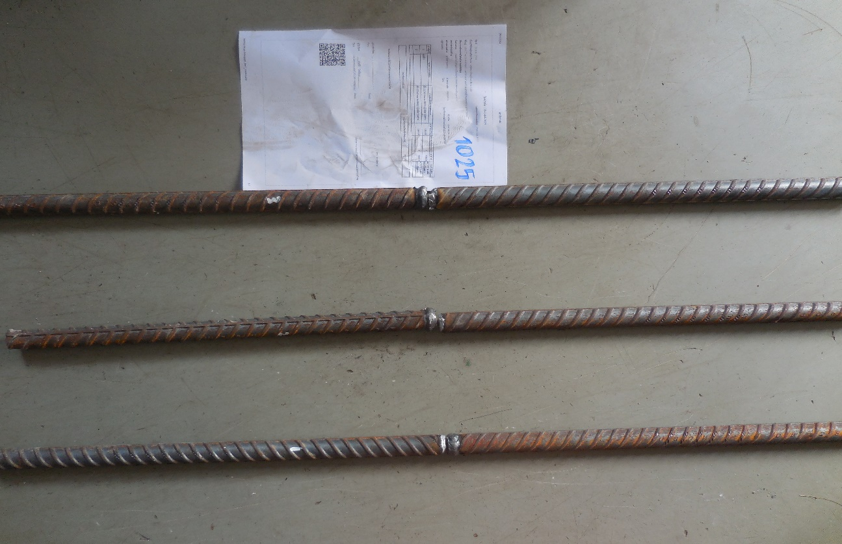
บลกท
ขาดที่จุดเชื่อม
รอยเชื่อมกว้าง 9.92 มม.
DB 25

ลำดับที่ 1
DB 25
บลกท
บลกท
ขาดที่จุดเชื่อม
รอยเชื่อมกว้าง 10.37 มม.
DB 25

Coupler
ลำดับที่ 2
DB 25
บลกท
บลกท
ขาดที่จุดเชื่อม
รอยเชื่อมกว้าง 7.68 มม.
DB 25

บลกท
ลำดับที่ 3
DB 25

หมายเหตุ |  |  | ทดสอบตามใบนำส่งตัวอย่างวัสดุของ |  |  | บริษัท เวิลด์โพร-ฟิกซ์ จำกัด

ใช้เพื่อตรวจสอบต้นฉบับ
 |  |  |  |  |  |  |  |  | ผู้นำส่งวัสดุ |  | นายวันชัย จำปาทอง

ขนาด |  |  |  | แต่ละเส้น ร้อยละ |  |  | เฉลี่ย ร้อยละ
 |  |  | น้ำหนัก/เมตร | min/เส้น | ที่ยอมให้, ± kg | max/เส้น | %min | ที่ยอมให้, ± kg | %max
RB | 6 | RB6 | 0.222 | 0.200 | 10.0 | 0.244 | 0.211 | 5.0 | 0.233 | SR |  | 2,400 |  | 3,900 | 21
RB | 8 | RB8 | 0.395 | 0.371 | 6.0 | 0.419 | 0.381 | 3.5 | 0.409 | SD |  | 3,000 |  | 4,900 | 17
RB | 9 | RB9 | 0.499 | 0.469 | 6.0 | 0.529 | 0.482 | 3.5 | 0.516 | SD |  | 4,000 |  | 5,700 | 15
RB | 10 | RB10 | 0.616 | 0.579 | 6.0 | 0.653 | 0.594 | 3.5 | 0.638 | SD |  | 5,000 |  | 6,300 | 13
RB | 12 | RB12 | 0.888 | 0.835 | 6.0 | 0.941 | 0.857 | 3.5 | 0.919 | SD |  | 4,000 |  | 5,700 | 15
RB | 15 | RB15 | 1.387 | 1.304 | 6.0 | 1.470 | 1.338 | 3.5 | 1.436 | SD |  | 5,000 |  | 6,300 | 13
RB | 19 | RB19 | 2.226 | 2.092 | 6.0 | 2.360 | 2.148 | 3.5 | 2.304
RB | 22 | RB22 | 2.984 | 2.805 | 6.0 | 3.163 | 2.880 | 3.5 | 3.088
RB | 25 | RB25 | 3.853 | 3.622 | 6.0 | 4.084 | 3.718 | 3.5 | 3.988
RB | 28 | RB28 | 4.834 | 4.544 | 6.0 | 5.124 | 4.665 | 3.5 | 5.003
RB | 34 | RB34 | 7.127 | 6.699 | 6.0 | 7.555 | 6.878 | 3.5 | 7.376
DB | 6 | DB6 | 0.222 | 0.204 | 8.0 | 0.240 | 0.206 | 7.0 | 0.238
DB | 8 | DB8 | 0.395 | 0.363 | 8.0 | 0.427 | 0.367 | 7.0 | 0.423
DB | 10 | DB10 | 0.616 | 0.579 | 6.0 | 0.653 | 0.585 | 5.0 | 0.647
DB | 12 | DB12 | 0.888 | 0.835 | 6.0 | 0.941 | 0.844 | 5.0 | 0.932
DB | 16 | DB16 | 1.578 | 1.483 | 6.0 | 1.673 | 1.499 | 5.0 | 1.657
DB | 20 | DB20 | 2.466 | 2.343 | 5.0 | 2.589 | 2.367 | 4.0 | 2.565
DB | 22 | DB22 | 2.984 | 2.835 | 5.0 | 3.133 | 2.865 | 4.0 | 3.103
DB | 25 | DB25 | 3.853 | 3.660 | 5.0 | 4.046 | 3.699 | 4.0 | 4.007
DB | 28 | DB28 | 4.834 | 4.592 | 5.0 | 5.076 | 4.641 | 4.0 | 5.027
DB | 32 | DB32 | 6.313 | 6.060 | 4.0 | 6.566 | 6.092 | 3.5 | 6.534
DB | 36 | DB36 | 7.990 | 7.670 | 4.0 | 8.310 | 7.710 | 3.5 | 8.270
DB | 40 | DB40 | 9.865 | 9.470 | 4.0 | 10.260 | 9.520 | 3.5 | 10.210

